RU
2026-08-19
СПЕЦИФИКАЦИЯ ПО КАЧЕСТВУ УНАБИ (ЖОЖОБА, ЮЮБА, ЗИЗИФУС, КИТАЙСКИЙ ФИНИК; JUJUBE)
МИНИМАЛЬНЫЕ ТРЕБОВАНИЯ
Плоды свежие, неповрежденные, доброкачественные, чистые, здоровые, спелые, без каких-либо заметных посторонних веществ, без следов загрязнений, без насекомых-вредителей и/или повреждений, вызванных насекомыми-вредителями, без какого-либо постороннего запаха и/или привкуса, однородного цвета, без излишней поверхностной влажности.
I КАТЕГОРИЯ
Плоды этой категории должны иметь характерные признаки своей разновидности.
Допускаются плоды с незначительными дефектами, не влияющими на внешний вид, качество, сохраняемость и товарный вид продукта в упаковке:
• незначительные дефекты формы;
• незначительные дефекты окраски;
• незначительные поверхностные дефекты на кожице, такие как потертости, помятости, зарубцевавшиеся царапины, корковые образования(не более 1/16 от общей поверхности плода); размер дефектов кожицы, имеющих продолговатую форму, не должен превышать по длине 1/3 максимального диаметра плода;
II КАТЕГОРИЯ
К этой категории относятся плоды, которые не могут быть отнесены к первой категории, но отвечают минимальным требованиям, перечисленным выше. Могут допускаться следующие дефекты:
• дефекты формы;
• дефекты окраски;
• незначительные поверхностные дефекты на кожице, такие как потертости, помятости и легкие ушибы, зарубцевавшиеся царапины, корвовые образования (не более 1/4 от общей поверхности плода);
НЕСТАНДАРТ
• плоды с дефектами, превышающими допуски для 1 и 2 категории, либо не отвечающие минимальным требованиям;
• с незначительными признаками утраты свежести (увядание в начальных стадиях);
• повреждения кожицы (потертости, зарубцевавшиеся трещины с нераскрытой мякотью и т.д.), затрагивающие более 1/4 площади поверхности плода;
• с наличием посторонних веществ;
ОТХОД
• загнившие, заплесневевшие, ослизненные;
• серьезные или грубые механические повреждения (выраженные ушибы с потемнениями кожицы и/или мякоти, незарубцевавшиеся трещины, проколы, срывы кожицы, раздавленные);
• увядание в значительных стадиях, старение, морщинистость;
• повреждения с/х вредителями, наличие вредителей или следов их жизнедеятельности;
• пораженные с/х заболеваниями;
• подверженные воздействию низких или высоких температур (застуженные, подмороженные или запаренные);
• недоразвитые (стадии зрелости S1, S2 - см. Фото);
• перезревшие с размягченной мякотью;
• с потемнениями мякоти;
ДРУГИЕ ТРЕБОВАНИЯ
Сорт | Согласно требованиям Коммерческой Службы Ленты. В заказе могут быть предъявлены дополнительные требования к внешнему виду продукции, которые будут считаться необходимыми для соответствия сорту.
Калибр | Согласно требованиям Коммерческой Службы Ленты. В общей сложности допускается наличие 10% по числу или весу плодов, не отвечающих требованиям калибровки.
Однородность | Содержимое каждой партии должно быть однородным и состоять из свежих плодов одного помологического и товарного сорта, качества, размера, степени зрелости.
 | Видимая часть содержимого упаковки должна соответствовать содержимому всей упаковки.
Упаковка | Должна быть произведена таким образом, чтобы обеспечивалась надлежащая сохранность продукта.

ENG
2026-08-19
JUJUBE QUALITY SPECIFICATION
MINIMUM REQUIREMENTS
Jojoba fruits must be fresh, undamaged, of good quality, clean, healthy, and ripe; free from any visible foreign matter, traces of contamination, pests and/or damage caused by pests, and any foreign odor and/or taste; uniform in color; and free from abnormal external moisture.
CLASS I
Fruit must be characteristic of the variety.
The following minor defects are allowed, provided that they do not affect the overall appearance, quality, shelf life, and marketable condition of the packaged product:
• minor shape defects;
• minor coloring defects;
• minor surface skin defects, such as scuffing, bruising, healed scratches, or corky areas (not exceeding 1/16 of the fruit's total surface area); the length of elongated skin defects must not exceed 1/3 of the fruit's maximum diameter;
CLASS II
This class includes fruit that cannot be assigned to higher classes, but meet the minimum requirements as mentioned above. However, the following minor defects are allowed, provided that fruit retain essential characteristics as regards quality, shelf life and marketable condition:
• shape defects;
• coloring defects;
• surface skin defects, such as scuffing, bruising, healed scratches, or corky areas (not exceeding 1/4 of the fruit's total surface area);
OUT OF GRADE
• fruit with defects exceeding tolerance limits for Class I and Class II or not meeting the minimum requirements;
• with slight signs of loss of freshness (incipient wilting);
• skin damage (scuffing, healed cracks with the flesh not exposed, etc.) affecting more than 1/4 of the fruit's surface area;
• containing foreign matter;
WASTE
• rotting, moldy, or slimy;
• severe or gross mechanical damage (pronounced bruising with darkening of the skin and/or flesh, unhealed cracks, punctures, skin tears, crushing);
• hard wilting, aging, or shriveling;
• damage by agricultural pests, or the presence of pests or traces of their activity;
• affected by agricultural diseases;
• exposed to low or high temperatures (chilled, frost-damaged, or heat-damaged);
• underdeveloped (maturity stages S1, S2 – see Photoes);
• overripe with softened flesh;
• with darkened flesh;
MISCELLANEOUS
Variety | According to the requirements of the Lenta Commercial Department. Orders may include additional requirements for product appearance, which will be mandatory to meet the variety specifications.
Size | According to the requirements of the Lenta Commercial Department. In total, 10% (by the number or weight) size-discrepant fruit are allowed.
Uniformity | Each batch must be uniform and contain fresh fruit of the same pomological and commercial variety, quality, size, and degree of maturity.
 | The visible part of the package contents must be the same as the entire package contents.
Packaging | The packaging must ensure the proper preservation of the products.

Фото-Photo
ФОТО/PHOTOES

В данном разделе представлены фото, иллюстрирующие различные степени проявления некоторых дефектов и соответственное разделение этих дефектов по категориям качества Основная информация о требованиях к качеству товара представлена в разделе "Спецификация". Раздел "Фото" является дополнительным и неисчерпывающим приложением к Спецификации по качеству. / This section provides photos illustrating various degrees of defects manifestation and the corresponding division of these defects into quality classes. Basic quality requirements are given in the Specification section. The Photographs section is a supplemental and open-ended annex to the Quality Specification.
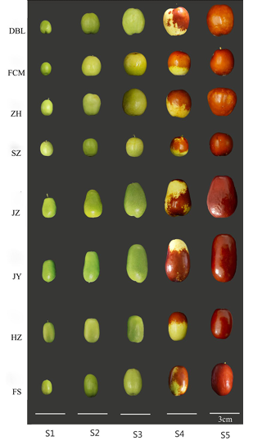 |  |  | Примеры сортов (Examples of varieties): Dabailing (DBL), Junzao (JZ), Junyou (JY), Spinosa (SZ), Huizao (HZ), Zanhuang (ZH), Fushuai (FS), Fucuimi (FCM). Стадии созревания (Stages of maturation): S1, S2 – недоразвитые плоды (underdeveloped fruits); S3 – стадия "зеленой зрелости", когда кожица зеленоватая или белая ("green maturity" stage, when the skin is greenish or white); S4 – стадия "полукрасной зрелости", когда 40-60% поверхности плода красного цвета ("semi-red maturity" stage, when 40–60% of the fruit surface is red); S5 – стадия "красной зрелости", когда 100% поверхности красного цвета ("red maturity" stage, when 100% of the surface is red).
I КАТЕГОРИЯ / CLASS I
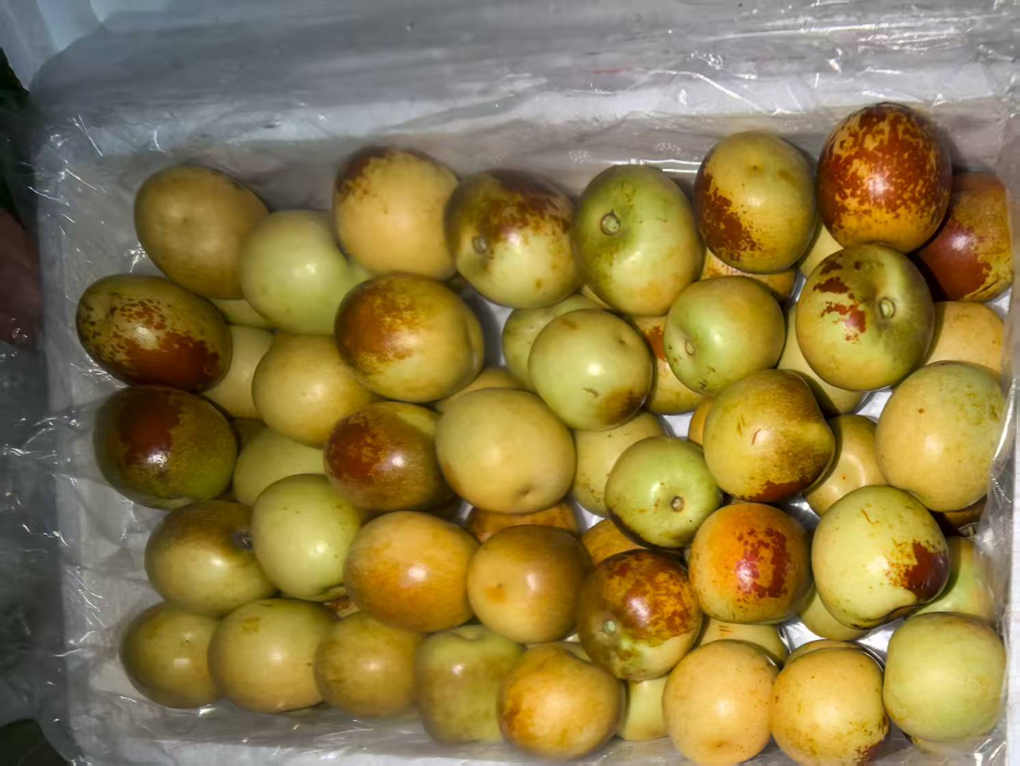 |  |  | 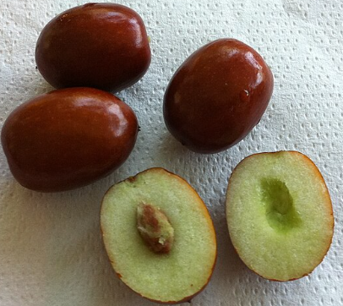
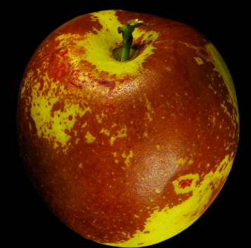 | 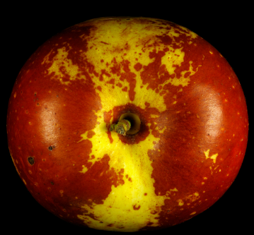 |  |  |  | 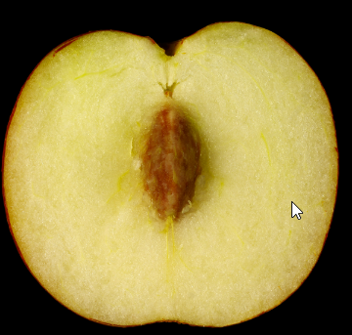
II КАТЕГОРИЯ / CLASS II
РАЗДЕЛ НАХОДИТСЯ В РАЗРАБОТКЕ / This section is under development
НЕСТАНДАРТ / OUT OF GRADE
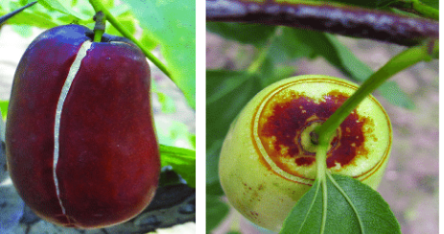 |  |  |  | 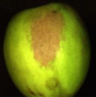
Зарубцевавшиеся трещины / Healed cracks |  |  |  | Корковые образования на кожице / Crusty formations on the skin
ОТХОД / WASTE
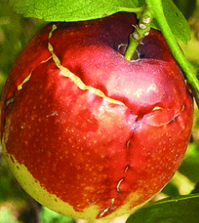
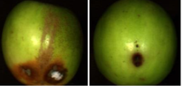

Незарубцевавшиеся трещины (с открытой мякотью) / Unhealed cracks (with exposed flesh) |  | Загнив, плесень / Rotting, mold
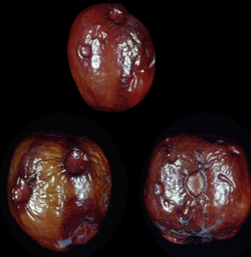
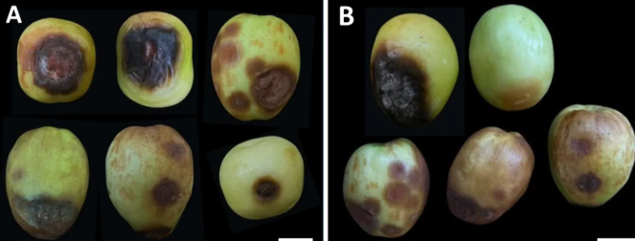
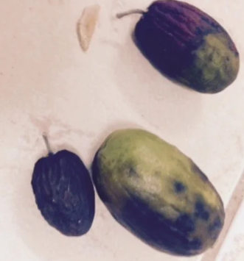

Застуженные / Chilled | Сельскохозяйственные заболевания / Affected by agricultural diseases
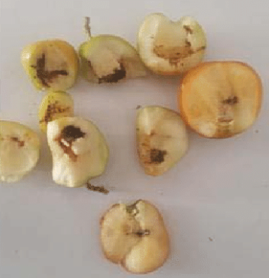
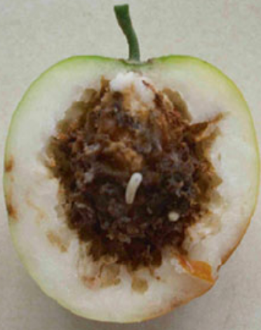
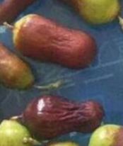
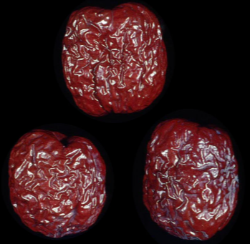
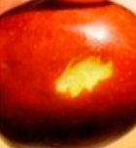

Увядшие, морщинистые / Hard wilting, shriveling |  |  |  | Грубые механические повреждения / Gross mechanical damage |  | Поврежденные вредителями; наличие вредителей / Damage by agricultural pests, or the presence of pests

